Titel
Statistischer Bericht

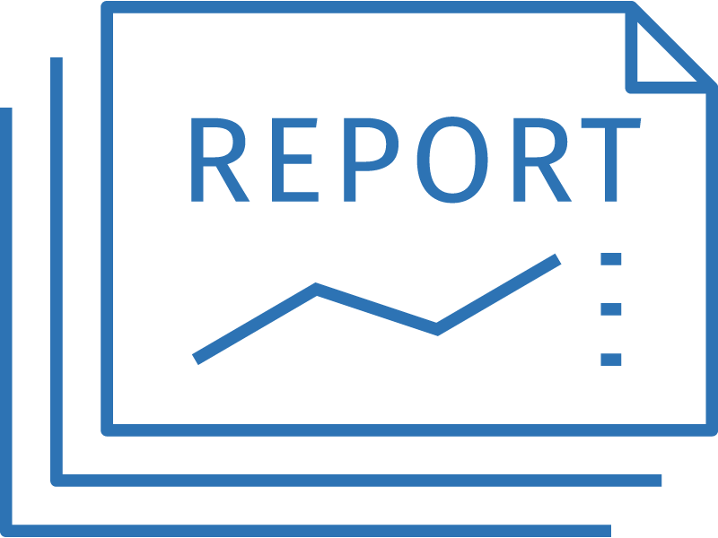
Ausgaben für öffentliche Schulen je Schülerin und Schüler
2021
EVAS-Nummer 21711
Ergänzung zur Datenbank GENESIS-Online

Erschienen am 3.3.2023

GENESIS-Online
zur Inhaltsübersicht
Für den Bereich Bildungsberichterstattung für nationale Zwecke (Bildungsfinanzen) ist in GENESIS-Online folgende Abrufmöglichkeit gegeben:
Code | Inhalt | Zeitraum
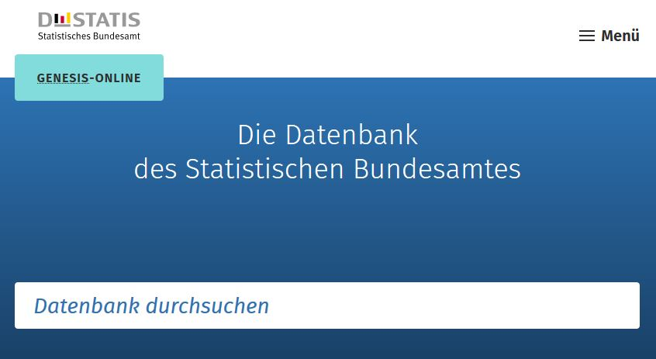
21711-0001 | Ausgaben der öffentlichen Haushalte für Bildung: Deutschland, Jahre, Körperschaftsgruppen, Aufgabenbereiche der öffentlichen Haushalte | Jährlich ab 1995
21711-0002 | Ausgaben für öffentliche Schulen je Schüler: Deutschland, Jahre | Jährlich ab 2010
21711-0003 | Budget für Bildung, Forschung und Wissenschaft: Deutschland, Jahre, Budgetbereiche | Jährlich ab 2010
21711-0010 | Ausgaben der öffentlichen Haushalte für Bildung: Bundesländer, Jahre, Körperschaftsgruppen, Aufgabenbereiche der öffentlichen Haushalte | Jährlich ab 1995
21711-0011 | Ausgaben für öffentliche Schulen je Schüler: Bundesländer, Jahre | Jährlich ab 2010

Geben Sie den Code
(z. B. 21711-0002) in das Suchfenster der Datenbank GENESIS-Online ein.

